Hoja1
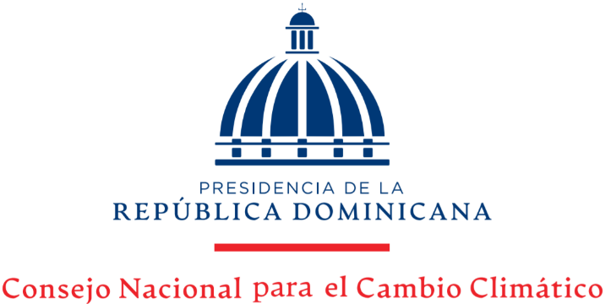

 |  |  | “Año de la Consolidación de la Seguridad Alimentaria”

Estadísticas Solicitudes Recibidas OAI
Octubre-Diciembre 2020

 |  |  | Respuesta
 |  |  | Resueltas |  | Rechazadas
Medio de solicitud | Recibidas | Pendientes | < 5 dias | 5 dias > | < 5 dias | 5 dias >
Fisica | 0 | 0 | 0 | 0 | 0 | 0
Electrónica | 2 | 0 | 2 | 0 | 0 | 0
311 | 0 | 0 | 0 | 0 | 0 | 0
Saip | 2 | 0 | 1 | 1 | 0 | 0
Total | 4 | 0 | 4 | 1 | 0 | 0

